Hoja 1
Científicos | Investigadores | NOM COMPLETO | FOTO | FNAC | FFALLEC | NACIONALIDAD | APORTE PPAL | FCHA APORTE PPAL | APORTES | EDUCACION | OCUPACION | RECONOCIM | CONCEPTO CON SU NOMBRE | AREA | APLICACION | CURIOSIDAD
Ada Lovelace | OLDANO, Angie | Augusta Ada King | 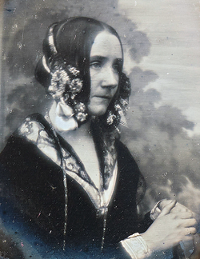 | 10/12/1815 | 27/11/1852 | Británica | Escribio el primer programa de computadora publicado para la máquina analítica de Babbage | Entre 1842 y 1843 Ada trabaja en la traduccion y en sus notas y en 1843 se publica el texto completo | Fue una difusora activa del trabajo de Babbage Tenia un proyecto "ciencia poética" donde planeaba desarrollar un cálculo del sistema nervioso pero nunca lo concreto Circula que intento diseñar un sistema matematico para apostar en carreras de caballos | Recibio una estricta educacion privada impulsada por su madre. Estudio matematicas y ciencias con tutores destacados como Mary Somerville y Augustus De Morgan. | Matemática, programadora, poetisa, informática teórica, inventora, traductora, escritora e ingeniera | Muchos perfiles de la figura de Ada Lovelace la celebran como la primera persona programadora de la historia. En vida tuvo respeto de gente como De Morgan, Somerville y el propio Babbage | El lenguaje de programación Ada La Asociación de Mujeres en Informática inauguró su Premio Ada Lovelace La British Computer Society ha premiado con la Lovelace Medal El día de Ada Lovelace celebrado el segundo martes de octubre La Iniciativa Ada La criptomoneda ADA The New York Times publicó un obituario Google le dedicó su Google Doodle | Matemáticas e informática | La separación entre datos y procesamiento, es la base de la arquitectura de cualquier computadora y de cómo se piensa el software hoy. Los bucles y la reutilización de instrucciones, la estructura que describió en la Nota G para repetir operaciones. | Diseñó un plan para volar a los once años, estaba obsesionada con la idea y en 1828 empezó por construir alas, investigó materiales y pasó años estudiando la anatomía de las aves para determinar la proporción correcta entre alas y cuerpo, y escribió un libro ilustrado que tituló Flyology. Hizo una lista del equipo que necesitaría, como una brújula para atravesar el país por el camino más directo, y su último paso fue integrar el vapor con el arte de volar. Perdió una fortuna apostando a los caballos.

